Feuil1
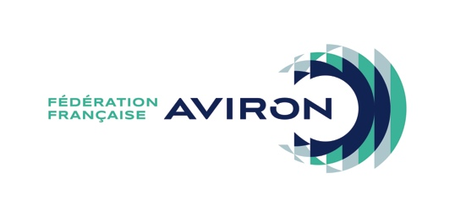 TITRE INITIATION 2020 BON DE COMMANDE

à retourner à la FFA accompagné de votre règlement à : Fédération Française d'Aviron 17 Boulevard de la Marne - 94736 Nogent sur Marne cedex Les titres initiation permettent de recenser et d'assurer des pratiquants occasionnels. Ils sont achetés par anticipation et par multiple de 10 auprès de la FFA. Les titres peuvent être utilisés pendant toute la saison sportive au cours de laquelle ils ont été achetés, jusqu'au 31 août. À l'issue de cette date, les titres ne sont plus valables. Tous détenteurs d'un titre initiation bénéficient, dans le cadre de la pratique de l'aviron, de garanties d'assurance de base. Ces garanties sont précisées sur le document “Garanties de la licence assurance FFA/MAIF 2019/2020 obligatoirement affiché dans chaque club. En cas de sinistre, les déclarations sont à adresser uniquement par la structure concernée à la délégation départementale MAIF dont elle dépend en indiquant le numéro de sociétaire de la FFA : 1775 135 N. Pour la prise en compte des titres, veuillez remplir et tenir à jour le bordereau d'enregistrement joint. Ce tableau pourra être demandé lors de tout sinistre ou contrôle.

Club ou Structure :

Désignation | Prix du lot de 10 titres initiation (tarif en vigueur pour la saison 2019) | Nb de lots | Total à payer (Chèque à établir à l'ordre de la FFA)
Titres initiation par multiple de 10 | 10 € |  | - €

MODE DE PAIEMENT (Cochez la case correspondante)
CHÈQUE JOINT
PRELÈVEMENT SUR LE COMPTE LICENCES : ATTENTION CETTE COMMANDE NE SERA VALIDÉE QUE SI LE COMPTE EST SUFFISAMMENT APPROVISIONNÉ

Le bordereau d'enregistrement des titres initiation vous sera transmis par mail sur l'adresse webmail ffaviron.fr du club.
Si vous souhaitez qu'il soit envoyé sur une autre adresse mail, merci de la renseigner ci-dessous :

Nom du signataire : | Date :
Qualité : | Signature et cachet :
Téléphone :

